Intro
Rekenvoorbeelden ter validatie van Vesta
In het kader van MAIS
 |  | Versie-log
Datum | 2016-05-18 | 0.1 | 2015-11-03 | Eerste opzet format
Versie | 1.2 | 0.2 | 2015-11-25 | Invulling opzet alle opties, ter check RVO
 |  | 1.0 | 2015-12-02 | Versie voor expertcheck
In deze Excel wordt aan de hand van rekenvoorbeelden een validatie uitgevoerd van enerzijds de kostenkengetallen in Vesta en anderzijds de technische rendementen die daar bij horen. Door middel van deze rekenvoorbeelden wordt inzicht verkregen in de ordegroottes van de kengetallen voor investerings- en operationele kosten.
Voor de voorbeelden wordt gebruik gemaakt van de volgende documenten:
- Functioneel ontwerp Vesta 2.0 (CE Delft, 2014)
- Vesta 2.0 - uitbreidingen en dataverificaties (CE Delft, 2013)
Alle gebruikte formules en berekeningen zijn terug te vinden in deze documenten, tenzij anders aangegeven.
Voor deze voorbeelden worden de volgende onderdelen in het rekenvoorbeeld meegenomen, daar waar zij relevant zijn (per voorbeeld is in het diagram aangegeven welke onderdelen onderdeel zijn van het voorbeeld):
- productie
- transport en distributie
- consumptie
- besparingsmaatregelen (alléén bij NoM)
De berekeningen worden gedaan met de huidige kosten/prijzen. Er wordt geen rekening gehouden met de gepresenteerde prijsscenario's of leercurves. In Vesta+ wordt daarentegen wel met een tijdsdimensie gerekend.

Rekenvoorbeelden
1. | Referentie (aardgas met HR-ketel)
2.a | Groot warmtenet (warmte met STEG)
2.b | Groot warmtenet (warmte met industriële restwarmte)
2.c | Groot warmtenet (warmte met geothermie)
3. | Klein warmtenet (warmte met biomassacentrale)
4. | WKO-net
5. | Nul-op-de-meter (elektriciteit met individuele warmtepomp)
6. | Hybride warmtepomp (aardgas/elektriciteit met hybride warmtepomp)

Bijlagen
 | Energieprijzen
 | Leercurves

WNet_LT_1
Warmtenet - LT Variant 1

Omschrijving
Dit rekenvoorbeeld heeft betrekking op een LT warmtenet met collectieve warmtepomp.

Kengetallen
 | Symbool | Waarde | Eenheid | Bron | Locatie | Opmerking
Woningen
Aantal woningen, gestapeld | a_gest | 1,000 | # | Invoer
Aantal woningen, grondgebonden | a_ggb | 1,000 | # | Invoer
Bebouwingsdichtheid, gestapeld |  | 40 | woningen/ha | Aanname
Bebouwingsdichtheid, grondgebonden |  | 10 | woningen/ha | Aanname
Gebiedsoppervlak |  | 125 | hectare
Gebiedsoppervlak |  | 1,250,000 | m2
Gelijktijdigheid | beta | 50% |  | Functioneel ontwerp Vesta | p.64
Piekverlies in distributienet (capaciteit) | y | 5.0% | op capaciteit, op volume is anders | Functioneel ontwerp Vesta | p.65 | Dit is voor bestaande netten een goede waarde, voor nieuwe netten (bijv. LT) kan dat naar 2,5% gaan.
Som warmtevraag | Q_tot | 65,000 | GJ/jr | Invoer
Som capaciteit incl. gelijktijdigheid |  | 7,250 | kW | Invoer |  | dus op OS-niveau, maar nog zonder warmtecapaciteitverlies
Kosten aansluiting, gestapeld |  | 3,000 | euro/woning | Functioneel ontwerp Vesta | p.64 | Dit betreft de warmtewisselaar en het distributienet tot het onderstation
Kosten aansluiting, grondgebonden |  | 6,000 | euro/woning | Functioneel ontwerp Vesta | p.64 | Dit betreft de warmtewisselaar en het distributienet tot het onderstation
Percentage onderhoud en beheer aansluiting woning |  | 2.5% |  | Functioneel ontwerp Vesta | p.64 | Dit betreft de warmtewisselaar en het distributienet tot het onderstation

Onderstations
Standaard vermogen OS | P_const | 600 | kW | Functioneel ontwerp Vesta | p.64
Kosten OS | K_OS/kW | 100 | euro/kW_OS | Functioneel ontwerp Vesta | p.65
Aantal OS nodig, berekend (P_max,OS/P_const) | n | 12.72 | # | Functioneel ontwerp Vesta | p.65
Aantal OS nodig, afgerond |  | 12 | # | Naar boven afgerond (conform formule Vesta)
Totaal vermogen OS'en | P_max,OS | 7,200 | kW
Percentage onderhoud en beheer |  | 3% |  | Functioneel ontwerp Vesta | p.64

Secundair net
Omwegfactor | alpha | 1.25 |  | Functioneel ontwerp Vesta | p.69
Hoofdleiding secundair net
Lengte hoofdleiding sec.net |  | 1,976 | m | Functioneel ontwerp Vesta | p.69
Kosten, met minimumcurve Kbuis | K_buis | 559 | euro/m | Functioneel ontwerp Vesta | p.69
Kosten, met maximumcurve Kbuis | K_buis | 967 | euro/m | Functioneel ontwerp Vesta | p.69
Hoofdleiding zijleidingen sec.net
Lengte zijleiding sec.net |  | 2,965 | m | Functioneel ontwerp Vesta | p.69
Kosten, met minimumcurve Kbuis | K_buis | 168 | euro/m | Functioneel ontwerp Vesta | p.69
Kosten, met maximumcurve Kbuis | K_buis | 298 | euro/m | Functioneel ontwerp Vesta | p.69
Percentage onderhoud en beheer |  | 1% |  | Functioneel ontwerp Vesta | p.64

Primair net
Lengte transportnettrace |  | 750 | m | Aanname |  | Zit omwegfactor al in verwerkt; is afhankelijk van locatie warmtebron
Kosten transportpijp, min.curve | K_aanvoernet | 559 | euro/m | Functioneel ontwerp Vesta | p.71
Kosten transportpijp, max.curve | K_aanvoernet | 967 | euro/m | Functioneel ontwerp Vesta | p.71
Percentage onderhoud en beheer |  | 1% |  | Functioneel ontwerp Vesta | p.64

WOS en collectieve WP
Kosten WOS+collectieve WP | K_CWP | 950,000 | euro/MW_OS | Functioneel ontwerp LT-warmtenetten |  | Warmteoverdrachtstation inclusief hulpwarmteketels
Percentage onderhoud en beheer |  | 3.5% |  | Functioneel ontwerp LT-warmtenetten

Kosten opwaardering met collectieve WP
SPF warmtepomp | SPF | 3.8 |  | Functioneel ontwerp LT-warmtenetten
Inkoopprijs elektriciteit |  | 29.72 | euro/GJe | Functioneel ontwerp Vesta | p.105 | Prijspeil grootverbruik excl. BTW
Percentage onderhoud en beheer WP |  | 3%
GJ warmte uit aanvoernet |  | 47894.7 | GJth/jaar |  |  | (wordt niet gebruikt)
Aandeel uit restwarmtebron |  | 0% | op volume, per jaar |  | p.63
Warmteverlies in het net | N_3 | 15% | op volume, per jaar | Aanname na verificatie | p.70 | Volume aanvoernet? Of distributienet?

Uitkoppeling en productie
Uitkoppeling bij bron | K_kW_bron | 250 | euro/kW | Functioneel ontwerp Vesta | p.16 | Minimale clusteromvang van 2000 GJ; Dit is de ondergrens.
Percentage onderhoud en beheer (op de kosten) |  | 5% |  | Functioneel ontwerp Vesta | p.16
Marginale kostprijs warmte per GJ_th (op OS) |  | 8.09 | euro/GJ | Functioneel ontwerp Vesta | p.106 | Variabele inputwaarde, afhankelijk van elektriciteitsprijs; alleen kosten voor elektrische pompenergie

Pompenergie in het net
Verbruik pompen per GJwarmte |  | 2.5 | kWh_e/GJth | Functioneel ontwerp Vesta | p.106
Idem in GJe/GJth |  | 0.00900 | GJe/GJth
Inkoopprijs elektriciteit |  | 29.72 | euro/GJe | Functioneel ontwerp Vesta | p.104 | Prijspeil kleinmiddelgrote verbruikers, excl. BTW

Algemeen
Afschrijftermijn |  | 30 | jaar | Functioneel ontwerp Vesta | p.42
Discontovoet energiebedrijf |  | 6.00% |  | Functioneel ontwerp Vesta | p.44

Investeringskosten
 |  | Waarde | Eenheid | Bron | Locatie | Opmerking
Productie
Kosten uitkoppeling bij bron | K_bron | 1,396,122 | euro
Kosten WOS met collectieve WP | K_OS | 6,840,000 | euro
Kosten warmtebuffer | K_buffer | 100,000 | euro | Aanname

Transport en distributie
Primair net
Kosten transportpijp, min.curve |  | 419,207 | euro
Kosten transportpijp, max.curve |  | 724,974 | euro
Kosten transportpijp, gemiddeld |  | 572,091 | euro
Secundair net
Kosten hoofdleiding, met minimumcurve Kbuis |  | 1,104,708 | euro
Kosten hoofdleiding, met maximumcurve Kbuis |  | 1,910,475 | euro
Kosten hoofdleiding, gemiddeld |  | 1,507,591 | euro
Kosten zijleiding, met minimumcurve Kbuis |  | 499,241 | euro
Kosten zijleiding, met maximumcurve Kbuis |  | 882,691 | euro
Kosten zijleiding, gemiddeld |  | 690,966 | euro
Onderstations
Kosten OS |  | 720,000 | euro
Aansluitingen
Kosten woningaansluitingen |  | 9,000,000 | euro

Totale investeringskosten
Minimaal |  | 20,079,278 | euro
Maximaal |  | 21,574,261 | euro
Gemiddeld |  | 20,826,769 | euro
Gemiddelde jaarkosten |  | 1,427,398 | euro/jr
Gemiddelde jaarkosten per geleverde GJ |  | 21.96 | euro/GJ

Operationele kosten
 |  | Waarde | Eenheid | Bron | Locatie | Opmerking
Productie
O&M uitkoppeling bron + buffer |  | 74,806 | euro/jr
Inkoopkosten warmte bron (pomp, WP, verlies) |  | 618,581 | euro/jr | Functioneel ontwerp Vesta | p.70

Transport en distributie
O&M transportpijp, gemiddeld |  | 5,721 | euro/jr
O&M hoofdleiding, gemiddeld |  | 15,076 | euro/jr
O&M zijleiding, gemiddeld |  | 6,910 | euro/jr
O&M WOS en hulpketels |  | 239,400 | euro/jr
O&M OS |  | 21,600 | euro/jr
O&M woningaansluitingen |  | 225,000 | euro/jr
Pompenergie |  | 17,388 | euro/jr |  |  | Q KATJA- Dit zit toch a in kosten aftapwarmte (C120)??

Totale operationele kosten
Totaal |  | 1,224,481 | euro/jr
Per geleverde GJ |  | 18.84 | euro/GJ

Kosten per eenheid
 |  | Waarde | Eenheid
Investeringskosten per woning, gemiddeld |  | 10,413 | euro
Operationele kosten per woning |  | 612 | euro/jaar

WNet_LT_2
Warmtenet - LT Variant 2

Omschrijving
Dit rekenvoorbeeld heeft betrekking op een LT warmtenet met individuele (decentrale) warmtepompen.

Kengetallen
 | Symbool | Waarde | Eenheid | Bron | Locatie | Opmerking
Woningen
Aantal woningen, gestapeld | a_gest | 1,000 | # | Aanname
Aantal woningen, grondgebonden | a_ggb | 1,000 | # | Aanname
Bebouwingsdichtheid, gestapeld |  | 40 | woningen/ha | Aanname
Bebouwingsdichtheid, grondgebonden |  | 10 | woningen/ha | Aanname
Gebiedsoppervlak |  | 125 | hectare
Gebiedsoppervlak |  | 1,250,000 | m2
Gelijktijdigheid | beta | 50% |  | Functioneel ontwerp Vesta | p.64
Piekverlies in distributienet (capaciteit) | y | 5.0% | op capaciteit, op volume is anders | Functioneel ontwerp Vesta | p.65 | Dit is voor bestaande netten een goede waarde, voor nieuwe netten (bijv. LT) kan dat naar 2,5% gaan.
Som warmtevraag (uit warmtenet) | Q_tot | 48,145 | GJ/jr | Functioneel ontwerp LT-warmtenetten
Som capaciteit warmtenet incl. gelijktijdigheid | P_max | 2,913 | kW | Functioneel ontwerp LT-warmtenetten |  | dus op OS-niveau, maar nog zonder warmtecapaciteitverlies
Kosten aansluiting, gestapeld |  | 3,000 | euro/woning | Functioneel ontwerp Vesta | p.64 | Dit betreft de warmtewisselaar en het distributienet tot het onderstation
Kosten aansluiting, grondgebonden |  | 6,000 | euro/woning | Functioneel ontwerp Vesta | p.64 | Dit betreft de warmtewisselaar en het distributienet tot het onderstation
Percentage onderhoud en beheer aansluiting woning |  | 2.5% |  | Functioneel ontwerp Vesta | p.64 | Dit betreft de warmtewisselaar en het distributienet tot het onderstation

Onderstations
Standaard vermogen OS | P_const | 600 | kW | Functioneel ontwerp Vesta | p.64
Kosten OS | K_OS/kW | 100 | euro/kW_OS | Functioneel ontwerp Vesta | p.65
Aantal OS nodig, berekend (P_max,OS/P_const) | n | 5.11 | # | Functioneel ontwerp Vesta | p.65
Aantal OS nodig, afgerond |  | 5 | # | Naar boven afgerond (conform formule Vesta)
Totaal vermogen OS'en | P_max,OS | 3,000 | kW
Percentage onderhoud en beheer |  | 3.0% |  | Functioneel ontwerp Vesta | p.64

Secundair net
Omwegfactor | alpha | 1.25 |  | Functioneel ontwerp Vesta | p.69
Hoofdleiding secundair net
Lengte hoofdleiding sec.net |  | 1,976 | m | Functioneel ontwerp Vesta | p.69
Kosten, met minimumcurve Kbuis | K_buis | 293 | euro/m | Functioneel ontwerp Vesta | p.69
Kosten, met maximumcurve Kbuis | K_buis | 511 | euro/m | Functioneel ontwerp Vesta | p.69
Hoofdleiding zijleidingen sec.net
Lengte zijleiding sec.net |  | 1,235 | m | Functioneel ontwerp Vesta | p.69
Kosten, met minimumcurve Kbuis | K_buis | 168 | euro/m | Functioneel ontwerp Vesta | p.69
Kosten, met maximumcurve Kbuis | K_buis | 298 | euro/m | Functioneel ontwerp Vesta | p.69
Percentage onderhoud en beheer |  | 1% |  | Functioneel ontwerp Vesta | p.64

Primair net
Lengte transportnettrace |  | 750 | m | Aanname |  | Zit omwegfactor al in verwerkt; is afhankelijk van locatie warmtebron
Kosten transportpijp, min.curve | K_aanvoernet | 183 | euro/m | Functioneel ontwerp Vesta | p.71 | De factor 0,5 komt omdat 50% vermogen vanuit bron komt, de andere helft is decentraal piekvermogen
Kosten transportpijp, max.curve | K_aanvoernet | 319 | euro/m | Functioneel ontwerp Vesta | p.71 | De factor 0,5 komt omdat 50% vermogen vanuit bron komt, de andere helft is decentraal piekvermogen
Percentage onderhoud en beheer |  | 1% |  | Functioneel ontwerp Vesta | p.64
Piekverlies op transportnet (op capaciteit) | beta_transport | 5% |  | Functioneel ontwerp LT-warmtenetten

WOS en collectieve WP
Kosten WOS+collectieve WP | K_CWP | 950,000 | euro/MW_OS | Functioneel ontwerp LT-warmtenetten | p.69
Percentage onderhoud en beheer |  | 3.5% |  | Functioneel ontwerp Vesta | p.64

Kosten opwaardering met collectieve WP
SPF warmtepomp | SPF | 8.00 |  | Functioneel ontwerp Vesta | p.80
Inkoopprijs elektriciteit |  | 29.72 | euro/GJe | Functioneel ontwerp Vesta | p.105 | Prijspeil grootverbruik excl. BTW
Percentage onderhoud en beheer WP |  | 3%
Aandeel uit piekwarmtepomp (volume) | f_vol,WP | 30% | op volume, per jaar | Aanname na verificatie | p.63 | 30% van volume voor winterpiek
Aandeel uit piekwarmtepomp (capaciteit) | f_cap,WP | 70% | op capaciteit, per jaar | Aanname na verificatie | p.63 | Verificatie Greenvis
Warmteverlies in het net | N_3 | 15% | op volume, per jaar | Aanname na verificatie | p.70 | Volume aanvoernet? Of distributienet?

Uitkoppeling en productie
Uitkoppeling bij bron | K_kW_bron | 250 | euro/kW | Functioneel ontwerp Vesta | p.16 | Minimale uitkoppelomvang 6 MWth; Dit is de ondergrens. Voor de grote industrie is dit te laag… niet bekend hoeveel hoger.
Percentage onderhoud en beheer (op de kosten) |  | 5% |  | Functioneel ontwerp Vesta | p.16
Marginale kostprijs warmte per GJ_th (op OS) | K_GJ,OS | 1.38 | euro/GJ | Functioneel ontwerp Vesta | p.106 | Variabele inputwaarde, afhankelijk van elektriciteitsprijs; alleen kosten voor elektrische pompenergie

Pompenergie in het net
Verbruik pompen per GJwarmte |  | 2.5 | kWh_e/GJth | Functioneel ontwerp Vesta | p.106
Idem in GJe/GJth |  | 0.00900 | GJe/GJth
Inkoopprijs elektriciteit |  | 29.72 | euro/GJe | Functioneel ontwerp Vesta | p.104 | Prijspeil kleinmiddelgrote verbruikers, excl. BTW

Algemeen
Afschrijftermijn |  | 30 | jaar | Functioneel ontwerp Vesta | p.42
Discontovoet energiebedrijf |  | 6.00% |  | Functioneel ontwerp Vesta | p.44

Investeringskosten
 |  | Waarde | Eenheid | Bron | Locatie | Opmerking
Productie
Kosten uitkoppeling bij bron | K_bron | 831,025 | euro
Kosten WOS met collectieve WP | K_OS | 1,995,000 | euro
Kosten warmtebuffer | K_buffer | 100,000 | euro | Aanname

Transport en distributie
Primair net
Kosten transportpijp, min.curve |  | 137,351 | euro
Kosten transportpijp, max.curve |  | 239,392 | euro
Kosten transportpijp, gemiddeld |  | 188,372 | euro
Secundair net
Kosten hoofdleiding, met minimumcurve Kbuis |  | 579,124 | euro
Kosten hoofdleiding, met maximumcurve Kbuis |  | 1,009,367 | euro
Kosten hoofdleiding, gemiddeld |  | 794,245 | euro
Kosten zijleiding, met minimumcurve Kbuis |  | 208,017 | euro
Kosten zijleiding, met maximumcurve Kbuis |  | 367,788 | euro
Kosten zijleiding, gemiddeld |  | 287,902 | euro
Onderstations
Kosten OS |  | 300,000 | euro
Aansluitingen
Kosten woningaansluitingen |  | 24,200,000 | euro

Totale investeringskosten
Minimaal |  | 28,350,517 | euro
Maximaal |  | 29,042,572 | euro
Gemiddeld |  | 28,696,545 | euro
Gemiddelde jaarkosten |  | 1,966,767 | euro/jr
Gemiddelde jaarkosten per geleverde GJ |  | 40.85 | euro/GJ

Operationele kosten
 |  | Waarde | Eenheid | Bron | Locatie | Opmerking
Woningen
Elektriciteitsprijs kleingebruikers |  | 58.33 | euro/Gje
Elektriciteitskosten individuele WP woningen en utiliteit | K_e,woning | 983,182 | euro/jr |  |  | Aanname: Utiliteit zelfde tarief als woningen

Productie
O&M uitkoppeling bron |  | 41,551 | euro/jr
Inkoopkosten aftapwarmte bron (pomp, WP, verlies) |  | 78,284 | euro/jr | Functioneel ontwerp Vesta | p.70

Transport en distributie
O&M transportpijp, gemiddeld |  | 1,884 | euro/jr
O&M hoofdleiding, gemiddeld |  | 7,942 | euro/jr
O&M zijleiding, gemiddeld |  | 2,879 | euro/jr
O&M WOS en hulpketels |  | 69,825 | euro/jr
O&M OS |  | 9,000 | euro/jr
O&M woningaansluitingen |  | 605,000 | euro/jr
Pompenergie |  | 12,879 | euro/jr |  |  | Q KATJA- Dit zit toch a in kosten aftapwarmte (C120)??

Totale operationele kosten
Operationele kosten leverancier |  | 829,244 | euro/jr
Levering warmtenet |  | 48,145 | GJ/jr
Operationele kosten eindgebruiker |  | 983,182 | euro/jr
Verbruik eindgebruiker |  | 65,000 | GJ/jr
Totale operationele kosten |  | 1,812,426 | euro/jr
Per geleverde GJ warmtenet |  | 17.22 | euro/GJ
Per gebruikte GJ eindgebruiker |  | 15.13 | euro/GJ

Kosten per eenheid
 |  | Waarde | Eenheid
Investeringskosten per woning, gemiddeld |  | 14,348 | euro | (maar utiliteit zit hier ook bij)
Operationele kosten per woning |  | 906 | euro/jaar

WNet_LT_3
Warmtenet - LT Variant 2

Omschrijving
Dit rekenvoorbeeld heeft betrekking op een LT warmtenet met individuele (decentrale) warmtepompen.

Kengetallen
 | Symbool | Waarde | Eenheid | Bron | Locatie | Opmerking
Woningen
Aantal woningen, gestapeld | a_gest | 1,000 | # | Invoer
Aantal woningen, grondgebonden | a_ggb | 1,000 | # | Invoer
Oppervlak kantoorgebouwen | a_kantoor | - | m2 | Invoer
Bebouwingsdichtheid, gestapeld |  | 40 | woningen/ha | Aanname
Bebouwingsdichtheid, grondgebonden |  | 10 | woningen/ha | Aanname
Gebiedsoppervlak |  | 125 | hectare
Gebiedsoppervlak |  | 1,250,000 | m2
Gelijktijdigheid | beta | 50% |  | Functioneel ontwerp Vesta | p.64
Piekverlies in distributienet (capaciteit) | y | 5.0% | op capaciteit, op volume is anders | Functioneel ontwerp Vesta | p.65 | Dit is voor bestaande netten een goede waarde, voor nieuwe netten (bijv. LT) kan dat naar 2,5% gaan.
Som warmtevraag (uit warmtenet) | E_tot | 49,381 | GJ/jr
Som capaciteit incl. gelijktijdigheid | P_max | 3,005 | kW |  |  | dus op OS-niveau, maar nog zonder warmtecapaciteitverlies
Kosten aansluiting, gestapeld |  | 3,000 | euro/woning | Functioneel ontwerp Vesta | p.64 | Dit betreft de warmtewisselaar en het distributienet tot het onderstation
Kosten aansluiting, grondgebonden |  | 6,000 | euro/woning | Functioneel ontwerp Vesta | p.64 | Dit betreft de warmtewisselaar en het distributienet tot het onderstation
Percentage onderhoud en beheer aansluiting woning |  | 2.5% |  | Functioneel ontwerp Vesta | p.64 | Dit betreft de warmtewisselaar en het distributienet tot het onderstation

Onderstations
Standaard vermogen OS | P_const | 600 | kW | Functioneel ontwerp Vesta | p.64
Kosten OS | K_OS/kW | 100 | euro/kW_OS | Functioneel ontwerp Vesta | p.65
Aantal OS nodig, berekend (P_max,OS/P_const) | n | 5.27 | # | Functioneel ontwerp Vesta | p.65
Aantal OS nodig, afgerond |  | 5 | # | Naar boven afgerond (conform formule Vesta)
Totaal vermogen OS'en | P_max,OS | 3,000 | kW
Percentage onderhoud en beheer |  | 3.0% |  | Functioneel ontwerp Vesta | p.64

Secundair net
Omwegfactor | alpha | 1.25 |  | Functioneel ontwerp Vesta | p.69
Hoofdleiding secundair net
Lengte hoofdleiding sec.net |  | 1,976 | m | Functioneel ontwerp Vesta | p.69
Kosten, met minimumcurve Kbuis | K_buis | 293 | euro/m | Functioneel ontwerp Vesta | p.69
Kosten, met maximumcurve Kbuis | K_buis | 511 | euro/m | Functioneel ontwerp Vesta | p.69
Hoofdleiding zijleidingen sec.net
Lengte zijleiding sec.net |  | 1,235 | m | Functioneel ontwerp Vesta | p.69
Kosten, met minimumcurve Kbuis | K_buis | 168 | euro/m | Functioneel ontwerp Vesta | p.69
Kosten, met maximumcurve Kbuis | K_buis | 298 | euro/m | Functioneel ontwerp Vesta | p.69
Percentage onderhoud en beheer |  | 1% |  | Functioneel ontwerp Vesta | p.64

Primair net
Lengte transportnettrace |  | 750 | m | Aanname |  | Zit omwegfactor al in verwerkt; is afhankelijk van locatie warmtebron
Kosten transportpijp, min.curve | K_aanvoernet | 183 | euro/m | Functioneel ontwerp Vesta | p.71 | De factor 0,5 komt omdat 50% vermogen vanuit bron komt, de andere helft is decentraal piekvermogen
Kosten transportpijp, max.curve | K_aanvoernet | 319 | euro/m | Functioneel ontwerp Vesta | p.71 | De factor 0,5 komt omdat 50% vermogen vanuit bron komt, de andere helft is decentraal piekvermogen
Percentage onderhoud en beheer |  | 1% |  | Functioneel ontwerp Vesta | p.64
Piekverlies op transportnet (op capaciteit) | beta_transport | 5% |  | Functioneel ontwerp LT-warmtenetten

WOS en collectieve WP
Kosten WOS+collectieve WP | K_CWP | 950,000 | euro/MW_OS | Functioneel ontwerp LT-warmtenetten | p.69
Percentage onderhoud en beheer |  | 3.5% |  | Functioneel ontwerp Vesta | p.64

Kosten opwaardering met collectieve WP
SPF warmtepomp | SPF | 8.00 |  | Functioneel ontwerp Vesta | p.80
Inkoopprijs elektriciteit |  | 29.72 | euro/GJe | Functioneel ontwerp Vesta | p.105 | Prijspeil grootverbruik excl. BTW
Percentage onderhoud en beheer WP |  | 3%
Aandeel uit piekwarmtepomp (volume) | f_vol,WP | 30% | op volume, per jaar | Aanname na verificatie | p.63 | 30% van volume voor winterpiek
Aandeel uit piekwarmtepomp (capaciteit) | f_cap,WP | 70% | op capaciteit, per jaar | Aanname na verificatie | p.63 | Verificatie Greenvis
Warmteverlies in het net | N_3 | 15% | op volume, per jaar | Aanname na verificatie | p.70 | Volume aanvoernet? Of distributienet?

Uitkoppeling en productie
Uitkoppeling bij bron | K_kW_bron | 250 | euro/kW | Functioneel ontwerp Vesta | p.16 | Minimale uitkoppelomvang 6 MWth; Dit is de ondergrens. Voor de grote industrie is dit te laag… niet bekend hoeveel hoger.
Percentage onderhoud en beheer (op de kosten) |  | 5% |  | Functioneel ontwerp Vesta | p.16
Marginale kostprijs warmte per GJ_th (op OS) | K_GJ,OS | 1.38 | euro/GJ | Functioneel ontwerp Vesta | p.106 | Variabele inputwaarde, afhankelijk van elektriciteitsprijs; alleen kosten voor elektrische pompenergie

Pompenergie in het net
Verbruik pompen per GJwarmte |  | 2.5 | kWh_e/GJth | Functioneel ontwerp Vesta | p.106
Idem in GJe/GJth |  | 0.00900 | GJe/GJth
Inkoopprijs elektriciteit |  | 29.72 | euro/GJe | Functioneel ontwerp Vesta | p.104 | Prijspeil kleinmiddelgrote verbruikers, excl. BTW

Algemeen
Afschrijftermijn |  | 30 | jaar | Functioneel ontwerp Vesta | p.42
Discontovoet energiebedrijf |  | 6.00% |  | Functioneel ontwerp Vesta | p.44

Investeringskosten
 |  | Waarde | Eenheid | Bron | Locatie | Opmerking
Productie
Kosten uitkoppeling bij bron | K_bron | 831,025 | euro
Kosten WOS met collectieve WP | K_OS | 1,995,000 | euro
Kosten warmtebuffer | K_buffer | 100,000 | euro | Aanname

Transport en distributie
Primair net
Kosten transportpijp, min.curve |  | 137,351 | euro
Kosten transportpijp, max.curve |  | 239,392 | euro
Kosten transportpijp, gemiddeld |  | 188,372 | euro
Secundair net
Kosten hoofdleiding, met minimumcurve Kbuis |  | 579,124 | euro
Kosten hoofdleiding, met maximumcurve Kbuis |  | 1,009,367 | euro
Kosten hoofdleiding, gemiddeld |  | 794,245 | euro
Kosten zijleiding, met minimumcurve Kbuis |  | 208,017 | euro
Kosten zijleiding, met maximumcurve Kbuis |  | 367,788 | euro
Kosten zijleiding, gemiddeld |  | 287,902 | euro
Onderstations
Kosten OS |  | 300,000 | euro
Aansluitingen
Kosten woningaansluitingen |  | 24,200,000 | euro

Totale investeringskosten
Minimaal |  | 28,350,517 | euro
Maximaal |  | 29,042,572 | euro
Gemiddeld |  | 28,696,545 | euro
Gemiddelde jaarkosten |  | 1,966,767 | euro/jr
Gemiddelde jaarkosten per geleverde GJ |  | 39.83 | euro/GJ

Operationele kosten
 |  | Waarde | Eenheid | Bron | Locatie | Opmerking
Woningen
Elektriciteitsprijs kleingebruikers |  | 58.33 | euro/Gje
Elektriciteitskosten individuele WP woningen | K_e,woning | 911,106 | euro/jr

Productie
O&M uitkoppeling bron |  | 41,551 | euro/jr
Inkoopkosten aftapwarmte bron (pomp, WP, verlies) |  | 80,293 | euro/jr | Functioneel ontwerp Vesta | p.70

Transport en distributie
O&M transportpijp, gemiddeld |  | 1,884 | euro/jr
O&M hoofdleiding, gemiddeld |  | 7,942 | euro/jr
O&M zijleiding, gemiddeld |  | 2,879 | euro/jr
O&M WOS en hulpketels |  | 69,825 | euro/jr
O&M OS |  | 9,000 | euro/jr
O&M woningaansluitingen |  | 605,000 | euro/jr
Pompenergie |  | 13,209 | euro/jr |  |  | Q KATJA- Dit zit toch a in kosten aftapwarmte (C120)??

Totale operationele kosten
Operationele kosten leverancier |  | 831,583 | euro/jr
Levering warmtenet |  | 49,381 | GJ/jr
Operationele kosten eindgebruiker |  | 911,106 | euro/jr
Verbruik eindgebruiker |  | 65,000 | GJ/jr
Totale operationele kosten |  | 1,742,689 | euro/jr
Per geleverde GJ warmtenet |  | 16.84 | euro/GJ
Per gebruikte GJ eindgebruiker |  | 14.02 | euro/GJ

Kosten per eenheid
 |  | Waarde | Eenheid
Investeringskosten per woning, gemiddeld |  | 14,348 | euro | (maar utiliteit zit hier ook bij)
Operationele kosten per woning |  | 871 | euro/jaar

Referentie
Referentie

Omschrijving
Het rekenvoorbeeld van de Referentie heeft betrekking op de huidige standaardsituatie (default) in Vesta: warmte komt uit een HR-ketel op aardgas. De kosten van deze referentie zijn niet uitgewerkt in Vesta, omdat het model niet kijkt naar de kosten van het alternatief ten opzichte van de default, maar kijkt of het alternatief op zichzelf rendabel is. Als het alternatief rendabel is, wordt het toegepast (als dat is ingesteld door de gebruiker), ongeacht of de default goedkoper of duurder is. De onderstaande berekeningen worden dan ook grotendeels uitgevoerd op basis van externe gegevens. Daar waar de gegevens uit Vesta komen, is dit aangegeven. De berekeningen zijn inclusief BTW.
De berekening wordt voor één woning uitgevoerd in de huidige situatie, dus zonder besparingsmaatregelen. De waarden die hieronder worden opgenomen, worden meegenomen in de aanpassingen voor Vesta+.

Kengetallen
 | Waarde | Eenheid | Bron | Locatie | Opmerking
Woning
Type | Rijwoning |  | Vesta 2.0 | p.42
Bouwperiode | 1965-1974 |  | Vesta 2.0 | p.42
Huidig energielabel | E |  | Vesta 2.0 | p.42
Functionele warmtevraag ruimte | 62 | GJ/woning/jr | Vesta 2.0 | p.40 | Dit is de functionele vraag, waarin de HR-ketel moet voorzien. Verrekend met het rendement van de HR-ketel komt de finale vraag.
Functionele warmtevraag tapwater | 6 | GJ/woning/jr | Vesta 2.0 | p.23 | Dit is de functionele vraag, waarin de HR-ketel moet voorzien. Verrekend met het rendement van de HR-ketel komt de finale vraag.
Finale warmtevraag ruimte | 60 | GJ/woning/jr
Finale warmtevraag tapwater | 9 | GJ/woning/jr
Hulpenergie | 285 | kWh/woning/jr | Niet in Vesta 2.0
Hulpenergie | 1.0 | GJ/woning/jr | Niet in Vesta 2.0

Gasinstallatie
Investeringskosten HR-ketel | 2,284 | euro | Rekenmodel maximumprijs 2015 (ACM)
O&M kosten HR-ketel | 6.0% |  | Rekenmodel maximumprijs 2015 (ACM) |  | Voor woningcorporaties wordt gekeken of dit percentage gehalveerd kan worden.
Rendement HR-ketel ruimte (op onderwaarde) | 104% |  | Rekenmodel maximumprijs 2015 (ACM) |  | Niet in Vesta
Rendement HR-ketel tapwater (op onderwaarde) | 72% |  | Rekenmodel maximumprijs 2015 (ACM) |  | Niet in Vesta
Aansluitbijdrage gasinfrastructuur | 928 | euro | Rekenmodel maximumprijs 2015 (ACM) |  | Niet in Vesta
Jaarlijkse vaste kosten gasinfrastructuur | 178 | euro | Rekenmodel maximumprijs 2015 (ACM) |  | Niet in Vesta
Jaarlijkse meettarieven gasinfrastructuur | 25 | euro | Rekenmodel maximumprijs 2015 (ACM) |  | Niet in Vesta
Jaarlijkse vaste kosten gaslevering | 44 | euro | Rekenmodel maximumprijs 2015 (ACM) |  | Niet in Vesta

Energie
Prijs aardgas per GJ | 20.57 | euro/GJ | Functioneel ontwerp Vesta | p.105 | Prijspeil kleinverbruikers
Prijs elektriciteit per GJ | 70.58 | euro/GJ

Algemeen
Afschrijftermijn gebouwmaatregelen | 30 | jaar | Functioneel ontwerp Vesta | p.42
Afschrijftermijn installaties | 15 | jaar | Functioneel ontwerp Vesta | p.42
Afschrijftermijn gasinfrastructuur | 50 | jaar | Aanname |  | Niet in Vesta; voor kapitalisatie vaste kosten gasinfrastructuur
Discontovoet huishouden | 5.50% |  | Functioneel ontwerp Vesta | p.44
Discontovoet gasinfrastructuur | 6.00% |  | Functioneel ontwerp Vesta | p.44 | Waarde voor 'energiebedrijf'
BTW | 21% |  | Aanname

Investeringskosten
 | Waarde | Eenheid | Bron | Locatie | Opmerking
Productie
HR-ketel | 2,284 | euro

Gasinfrastructuur
Aansluitbijdrage gasinfrastructuur | 928 | euro
Gekapitaliseerde vaste kosten gasinfrastructuur | 2,804 | euro |  |  | Aanname: jaarlijkse vaste kosten dekken de volledige investering voor de gasinfrastructuur per woning (gesocialiseerde kosten); wordt niet meegenomen bij investeringen

Totaal
Totale investeringskosten | 3,212 | euro
Jaarlijkse kosten | 276 | euro/jr

Operationele kosten
 | Waarde | Eenheid | Bron | Locatie | Opmerking
Productie
Ruimteverwarming | 1,226 | euro/jr
Warm tapwater | 180 | euro/jr
Onderhoud CV-ketel | 137 | euro/jr
Hulpenergie | 72 | euro/jr

Gasinfrastructuur
Jaarlijkse vaste kosten gasinfrastructuur | 178 | euro/jr
Jaarlijkse meettarieven gasinfrastructuur | 25 | euro/jr
Jaarlijkse vaste kosten gaslevering | 44 | euro/jr

Totale operationele kosten
Totaal | 1,863 | euro/jr
Per geleverde functionele GJ | 27 | euro/GJ
Per geleverde finale GJ | 27 | euro/GJ

GrWNet_STEG
Groot warmtenet - STEG

Omschrijving
Dit rekenvoorbeeld heeft betrekking op een groot warmtenet dat wordt gevoed door een STEG.

Kengetallen
 | Waarde | Eenheid | Bron | Locatie | Opmerking
Woningen
Aantal woningen, gestapeld | 5,000 | # | Aanname
Aantal woningen, grondgebonden | 5,000 | # | Aanname
Bebouwingsdichtheid, gestapeld | 40 | woningen/ha | Aanname
Bebouwingsdichtheid, grondgebonden | 10 | woningen/ha | Aanname
Gebiedsoppervlak | 625 | hectare
Gebiedsoppervlak | 6,250,000 | m2
Capaciteitsvraag/woning, gestapeld | 9 | kW/woning (excl. gelijktijdigheid) | Inputtabel Vesta 2.0 |  | Schatting gemiddelde waarde uit inputtabel, varieert per type woning; LET OP: Waarde komt uit externe inputtabelen en is geen waarde in Vesta+, voor dit Excel is deze waarde wel aangepast, maar Vesta+ rekent met een grote diversiteit aan waarden per type woningen!
Capaciteitsvraag/woning, grondgebonden | 14 | kW/woning (excl. gelijktijdigheid) | Inputtabel Vesta 2.0 |  | Schatting gemiddelde waarde uit inputtabel, varieert per type woning; LET OP: Waarde komt uit externe inputtabelen en is geen waarde in Vesta+, voor dit Excel is deze waarde wel aangepast, maar Vesta+ rekent met een grote diversiteit aan waarden per type woningen!
Gelijktijdigheid | 50% |  | Functioneel ontwerp Vesta | p.64
Piekverlies in distributienet (capaciteit) | 5% | op capaciteit, op volume is anders | Functioneel ontwerp Vesta | p.65 | Dit is voor bestaande netten een goede waarde, voor nieuwe netten (bijv. LT) kan dat naar 2,5% gaan.
Warmtevraag/woning, gestapeld | 27 | GJ/jr | Inputtabel Vesta 2.0 |  | Schatting gemiddelde waarde uit inputtabel, varieert per type woning
Warmtevraag/woning, grondgebonden | 40 | GJ/jr | Inputtabel Vesta 2.0 |  | Schatting gemiddelde waarde uit inputtabel, varieert per type woning
Som warmtevraag | 335,000 | GJ/jr
Som capaciteit incl. gelijktijdigheid | 57,500 | kW |  |  | dus op OS-niveau, maar nog zonder warmtecapaciteitverlies
Kosten aansluiting, gestapeld | 2,700 | euro/woning | Functioneel ontwerp Vesta | p.64 | Dit betreft de warmtewisselaar en het distributienet tot het onderstation
Kosten aansluiting, grondgebonden | 5,000 | euro/woning | Functioneel ontwerp Vesta | p.64 | Dit betreft de warmtewisselaar en het distributienet tot het onderstation
Percentage onderhoud en beheer aansluiting woning | 2.5% |  | Functioneel ontwerp Vesta | p.64 | Dit betreft de warmtewisselaar en het distributienet tot het onderstation

Onderstations
Standaard vermogen OS | 825 | kW | Functioneel ontwerp Vesta | p.64
Kosten OS | 100 | euro/kW_OS | Functioneel ontwerp Vesta | p.65
Aantal OS nodig, berekend | 73.37 | # | Functioneel ontwerp Vesta | p.65
Aantal OS nodig, afgerond | 74 | # | Naar boven afgerond (conform formule Vesta)
Totaal vermogen OS'en | 61,050 | kW
Percentage onderhoud en beheer | 3% |  | Functioneel ontwerp Vesta | p.64

Secundair net
Omwegfactor | 1.25 |  | Functioneel ontwerp Vesta | p.69
Hoofdleiding secundair net
Lengte hoofdleiding sec.net | 4,419 | m | Functioneel ontwerp Vesta | p.69
Kosten, met minimumcurve Kbuis | 1,569 | euro/m | Functioneel ontwerp Vesta | p.69
Kosten, met maximumcurve Kbuis | 2,662 | euro/m | Functioneel ontwerp Vesta | p.69
Hoofdleiding zijleidingen sec.net
Lengte zijleiding sec.net | 40,880 | m | Functioneel ontwerp Vesta | p.69
Kosten, met minimumcurve Kbuis | 196 | euro/m | Functioneel ontwerp Vesta | p.69
Kosten, met maximumcurve Kbuis | 346 | euro/m | Functioneel ontwerp Vesta | p.69
Percentage onderhoud en beheer | 1% |  | Functioneel ontwerp Vesta | p.64

Primair net
Lengte transportnettrace | 5,000 | m | Aanname |  | Zit omwegfactor al in verwerkt; is afhankelijk van locatie warmtebron
Kosten transportpijp, min.curve | 784 | euro/m | Functioneel ontwerp Vesta | p.71 | De factor 0,5 komt omdat 50% vermogen vanuit bron komt, de andere helft is decentraal piekvermogen
Kosten transportpijp, max.curve | 1,331 | euro/m | Functioneel ontwerp Vesta | p.71 | De factor 0,5 komt omdat 50% vermogen vanuit bron komt, de andere helft is decentraal piekvermogen
Percentage onderhoud en beheer | 1% |  | Functioneel ontwerp Vesta | p.64

WOS en hulpketels
Kosten WOS+hulpketels | 125,000 | euro/MW_OS | Functioneel ontwerp Vesta | p.69 | Warmteoverdrachtstation inclusief hulpwarmteketels
Percentage onderhoud en beheer | 3% |  | Functioneel ontwerp Vesta | p.64

Kosten bijstook met gas
Prijs aardgas per GJ | 6.19 | euro/GJ excl. BTW | Functioneel ontwerp Vesta | p.105 | Prijspeil grootverbruik excl. BTW
Aandeel uit restwarmtebron | 80% | op volume, per jaar | Aanname na verificatie | p.63 | Bron levert 30% capaciteit en 80% volume
Capaciteit uit restwarmtebron | 30% | op vermogen | Aanname na verificatie | p.70 | Bron levert 30% capaciteit en 80% volume
Opgestelde capaciteit bijstook | 85% | op vermogen | Aanname na verificatie |  | Opgesteld vermogen van bijstook is als gevolg van redundantie hoger (70-100%), gekozen voor middenwaarde.
Warmteverlies in het net | 20% | op volume, per jaar | Aanname na verificatie | p.70
Ketelrendement | 92.5% | op onderwaarde | Aanname na verificatie | p.70

Uitkoppeling en productie
Uitkoppeling bij bron | 167 | euro/kW | Functioneel ontwerp Vesta | p.16 | Minimale uitkoppelomvang 10 MWth; Voor een nieuwe STEG is dit 110 euro/kW
Percentage onderhoud en beheer | 5% |  | Functioneel ontwerp Vesta | p.16
Kostprijs warmte per GJ | 4.13 | euro/GJ | Functioneel ontwerp Vesta | p.106 | Variabele inputwaarde, afhankelijk van gasprijs

Pompenergie in het net
Verbruik pompen per GJwarmte | 2.5 | kWh_e/GJth | Functioneel ontwerp Vesta | p.106
Idem in GJe/GJth | 0.00900 | GJe/GJth
Inkoopprijs elektriciteit | 29.72 | euro/GJe | Functioneel ontwerp Vesta | p.104 | Prijspeil kleinmiddelgrote verbruikers, excl. BTW

Algemeen
Afschrijftermijn | 30 | jaar | Functioneel ontwerp Vesta | p.42
Discontovoet energiebedrijf | 6.00% |  | Functioneel ontwerp Vesta | p.44

Investeringskosten
 | Waarde | Eenheid | Bron | Locatie | Opmerking
Productie
Kosten uitkoppeling bij bron | 3,219,584 | euro
Kosten WOS en hulpketels | 6,486,563 | euro |  |  | WOS+hulpketels leveren 50% van vermogen

Transport en distributie
Primair net
Kosten transportpijp, min.curve | 3,922,079 | euro
Kosten transportpijp, max.curve | 6,654,997 | euro
Kosten transportpijp, gemiddeld | 5,288,538 | euro
Secundair net
Kosten hoofdleiding, met minimumcurve Kbuis | 6,933,321 | euro
Kosten hoofdleiding, met maximumcurve Kbuis | 11,764,483 | euro
Kosten hoofdleiding, gemiddeld | 9,348,902 | euro
Kosten zijleiding, met minimumcurve Kbuis | 8,028,196 | euro
Kosten zijleiding, met maximumcurve Kbuis | 14,154,211 | euro
Kosten zijleiding, gemiddeld | 11,091,204 | euro
Onderstations
Kosten OS | 6,105,000 | euro
Aansluitingen
Kosten woningaansluitingen | 38,500,000 | euro

Totale investeringskosten
Minimaal | 73,194,744 | euro
Maximaal | 86,884,838 | euro
Gemiddeld | 80,039,791 | euro
Gemiddelde jaarkosten | 5,485,664 | euro/jr
Gemiddelde jaarkosten per geleverde GJ | 16.38 | euro/GJ

Operationele kosten
 | Waarde | Eenheid | Bron | Locatie | Opmerking
Productie
O&M uitkoppeling bron | 160,979 | euro/jr
Inkoopkosten aftapwarmte bron | 1,383,044 | euro/jr | Functioneel ontwerp Vesta | p.70
Inkoopkosten aardgas hulpketels | 560,693 | euro/jr | Functioneel ontwerp Vesta | p.70

Transport en distributie
O&M transportpijp, gemiddeld | 52,885 | euro/jr
O&M hoofdleiding, gemiddeld | 93,489 | euro/jr
O&M zijleiding, gemiddeld | 110,912 | euro/jr
O&M WOS en hulpketels | 194,597 | euro/jr
O&M OS | 183,150 | euro/jr
O&M woningaansluitingen | 962,500 | euro/jr
Pompenergie | 89,613 | euro/jr

Totale operationele kosten
Totaal | 3,791,862 | euro/jr
Per geleverde GJ | 11.32 | euro/GJ

Kosten per eenheid
 | Waarde | Eenheid
Investeringskosten per woning, gemiddeld | 8,004 | euro
Operationele kosten per woning | 379 | euro/jaar

Leercurves
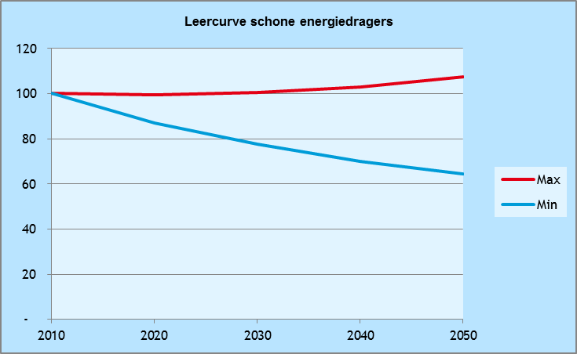
Leercurves

De onderstaande leercurves komen uit Vesta 2.0. Zij worden gebruikt om toekomstige leereffecten mee te nemen in de kosten van maatregelen en installaties.

Woningmaatregelen naar Label A

Woningtype | Pakket
Woningen met C-label of hoger | Isolatie, warmtepomp, vloerverwarming, zonneboiler
Woningen met B-label of lager | Warmtepomp, vloerverwarming, zonneboiler

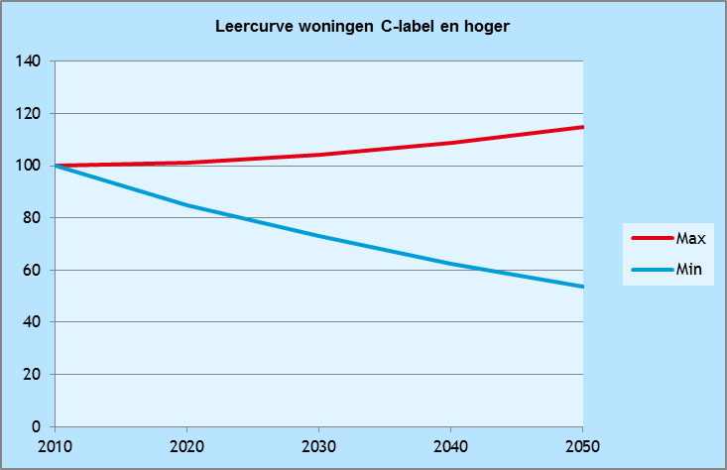
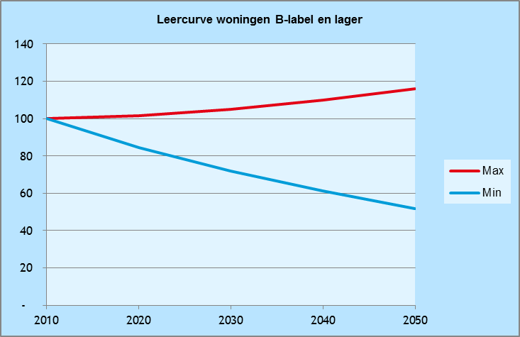

Gebouwgebonden installaties

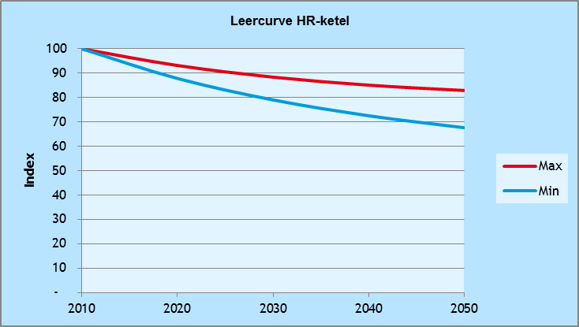
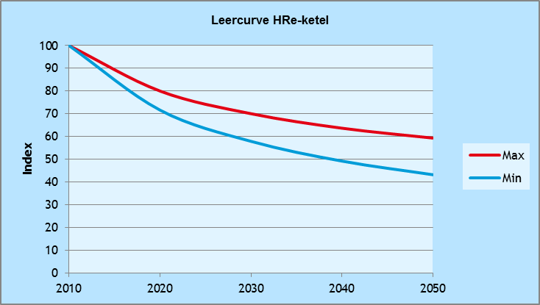
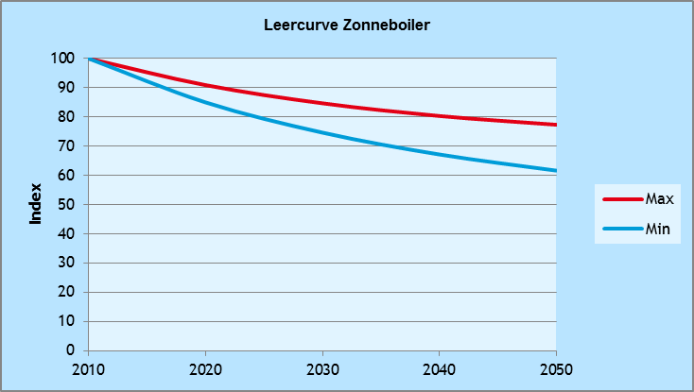
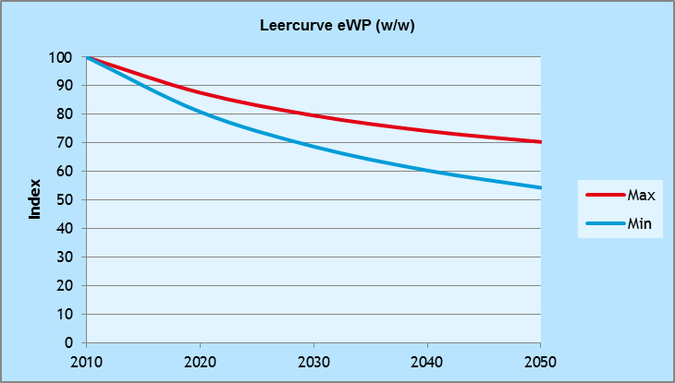

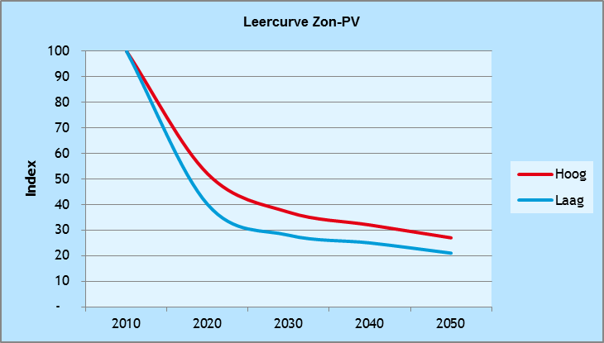

Nul-op-de-meter maatregelpakket

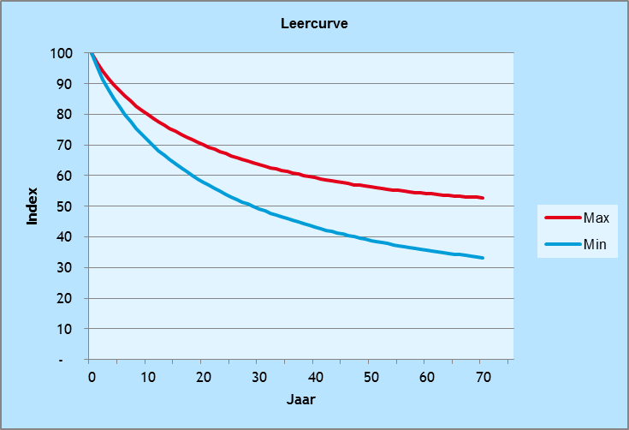

Collectieve warmtevoorzieningen

Leercurve | Toepassing
Leercurve 1 | Overige onderdelen
Leercurve 2 | Warmteleidingen en uitkoppeling

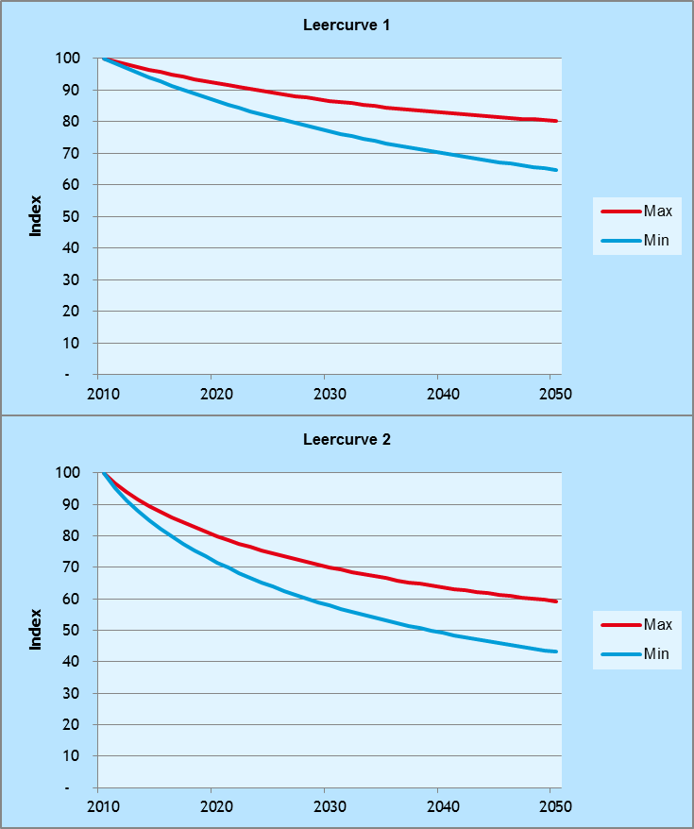

Installatie van vloerverwarming, LT-radiatoren en elektrische vloerverwarming

